安装
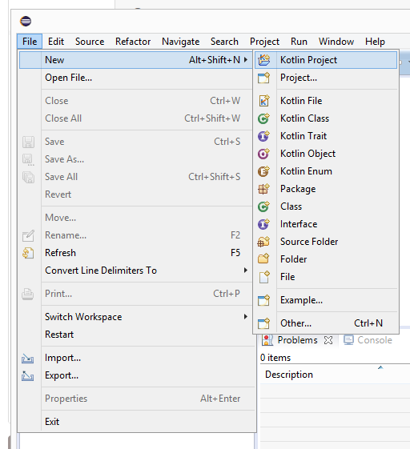
Kotlin IntelliJ IDEA环境搭建
 | IntelliJ IDEA 免费的社区版下载地址：
 |  | https://www.jetbrains.com/idea/download/index.html
 | 下载安装后，我们就可以使用该工具来创建项目，创建过程需要选择 SDK， Kotlin 与 JDK 1.6+ 一起使用。
 | 在右侧的下拉菜单中勾选 Kotlin (Java) 复选框。

Kotlin Eclipse 环境搭建
 | Eclipse 通过 Marketplace 安装 Kotlin 插件，打开 Eclipse，选择 Help -> Eclipse Marketplace… 菜单，搜索 Kotlin 插件：
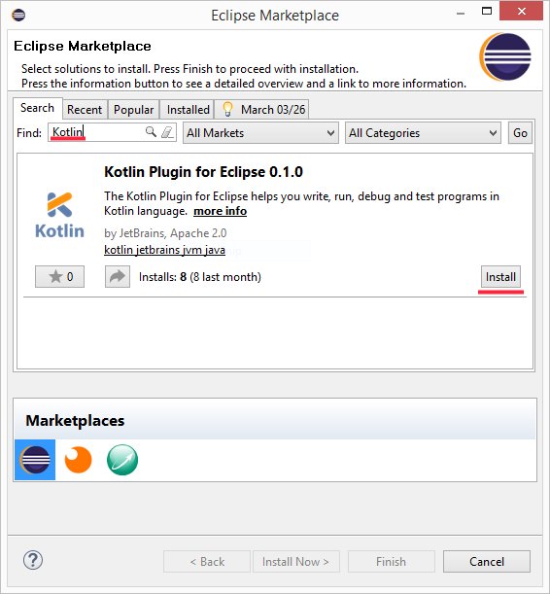
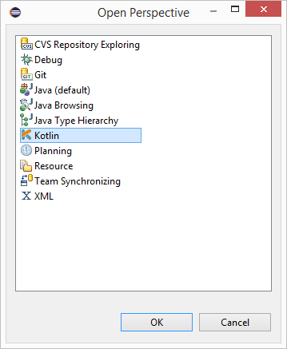

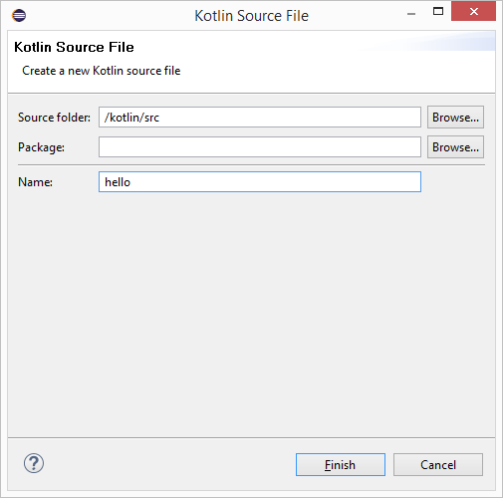

 | 然后重启 Eclipse 选择 Window -> Open Perspective -> Other...，如果看到了 Kotlin 选项表明安装成功。
 | 创建新项目
 | 选择 File -> New -> Kotlin Project 来创建 Kotlin 项目：
 | 创建成功后，项目结构如下：
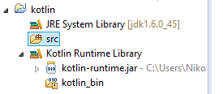

 | 接下来 我们点击 src 文件夹，创建一个 Kotlin 文件，不用写 ".kt" ，默认自动添加，它可以任意命名，这里我们创建 hello
 | 接下来，我们在 hello.kt 文件中写点代码。Eclipse 为我们提供了一个快速完成此操作的模板，只需键入 main 然后按 Enter 即可。
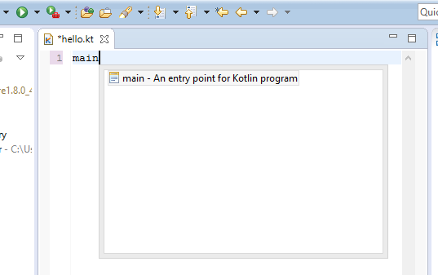
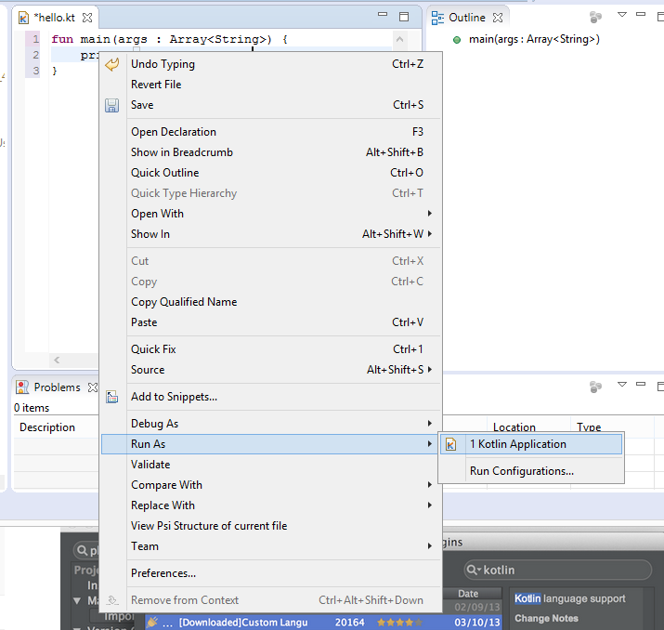

 | 运行应用
 | 接下来我们在 hello.kt 的编辑框内右击鼠标选择 Run As -> Kotlin Application 即可运行：

 | 运行成功后就可以在窗口 Console 中看到结果。

 | 这样我们第一个 Kotlin 代码就运行起来了

Kotlin 使用命令行编译
 | Kotlin 命令行编译工具下载地址：https://github.com/JetBrains/kotlin/releases/tag/v1.1.2-2，目前最新为 1.1.2-2。
 | 你可以选择一个最新的稳定版下载。
 | 下载完成后，解压到指定目录，然后将 bin 目录添加到系统环境变量。bin 目录包含编译和运行 Kotlin 所需的脚本。

 | 创建和运行第一个程序
 | 创建一个名为 hello.kt 文件，代码如下：
 | hello.kt
 | fun main(args: Array<String>) {
 | println("Hello, World!")
 | }

 | 使用 Kotlin 编译器编译应用:
 | $ kotlinc hello.kt -include-runtime -d hello.jar
 | -d: 用来设置编译输出的名称，可以是 class 或 .jar 文件，也可以是目录。
 | -include-runtime : 让 .jar 文件包含 Kotlin 运行库，从而可以直接运行。
 | 如果你想看所有的可用选项，运行:
 | $ kotlinc -help
 | 运行应用
 | $ java -jar hello.jar
 | Hello, World!
 | 编译成库
 | 若需要将生成的 jar 包供其他 Kotlin 程序使用，可无需包含 Kotlin 的运行库：
 | $ kotlinc hello.kt -d hello.jar
 | 由于这样生成的 .jar 文件不包含 Kotlin 运行库，所以你应该确保当它被使用时，运行时在你的 classpath 上。
 | 你也可以使用 kotlin 命令来运行 Kotlin 编译器生成的 .jar 文件
 | $ kotlin -classpath hello.jar HelloKt
 | HelloKt 为编译器为 hello.kt 文件生成的默认类名。
 | 运行 REPL（交互式解释器）
 | 我们可以运行如下命令得到一个可交互的 shell，然后输入任何有效的 Kotlin 代码，并立即看到结果

 | 使用命令行执行脚本
 | Kotlin 也可以作为一个脚本语言使用，文件后缀名为 .kts 。
 | 例如我们创建一个名为 list_folders.kts，代码如下：
 | import java.io.File

 | val folders = File(args[0]).listFiles { file -> file.isDirectory() }
 | folders?.forEach { folder -> println(folder) }
 | 执行时通过 -script 选项设置相应的脚本文件。
 | $ kotlinc -script list_folders.kts <path_to_folder>
 | $ kotlinc -script list_folders.kts

Kotlin Android 环境搭建
 | 安装 Kotlin 插件
 | Android Studio 从 3.0（preview）版本开始将内置安装 Kotlin 插件。
 | 打开 Settings ( Mac 为 Preferences) 面板，在右侧找到 Plugins 选项 (快捷键 Ctrl+, Mac 下为 command+)，搜索框输入 "Kotlin" 查找，点击 Search in repositories(仓库中搜索)，然后安装即可，安装完成之后需要重启 Android Studio。
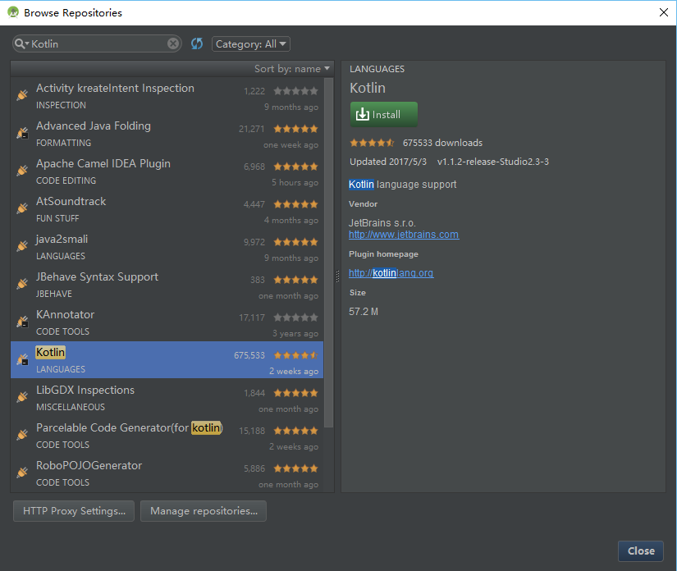
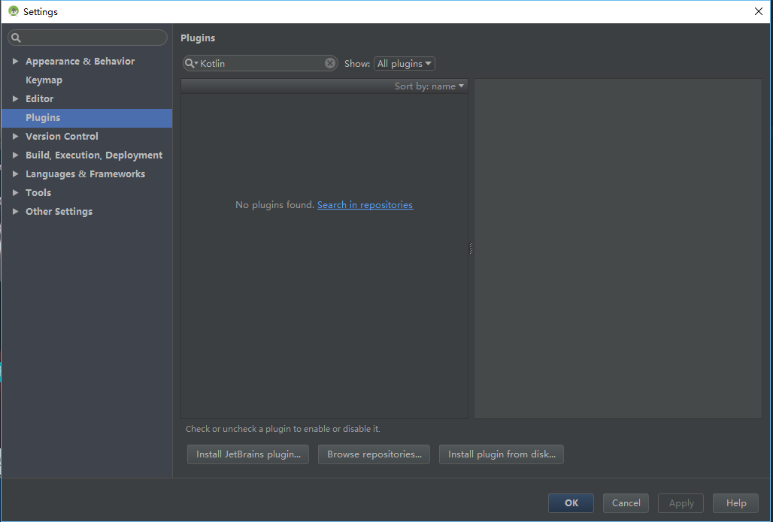

 | 创建新工程
 | 选择 Start a new Android Studio project 或者 File | New project，大多数选项均有默认值 ，只需要按几次"回车"键即可。
 | Android Studio 3.0 在当前对话框中提供启用 Kotlin 支持的选项，勾选后可以跳过 "配置 Kotlin 工程（Configuring Kotlin in the project）"的步骤。
 | 选择 Android 版本:
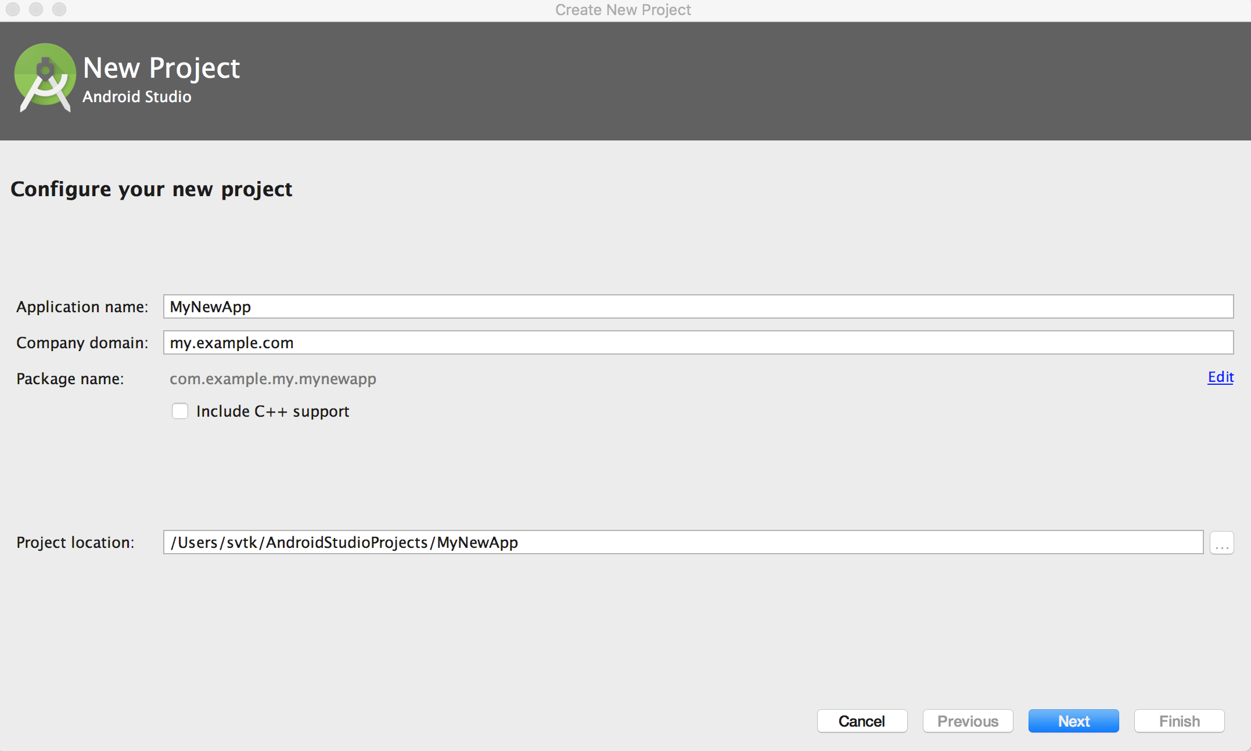
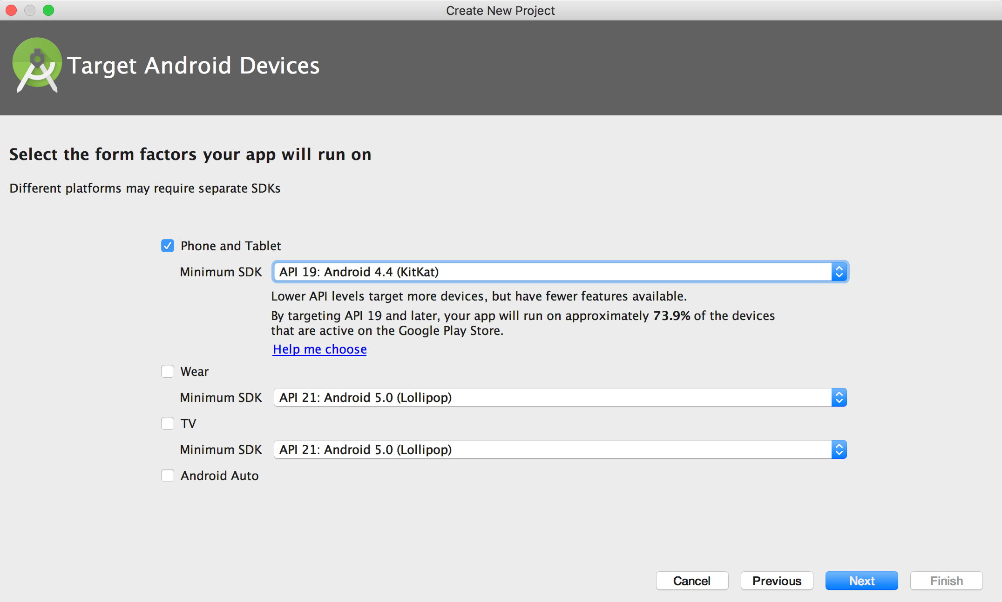

 | 选择需要创建的 Activity 样式:
 | 命名该 Activity:
 | 在 Android Studio 3.0 中，可以选择使用 Kotlin 创建 activity，因此也不需要"将Java 代码转换为 Kotlin（Converting Java code to Kotlin）"这一步骤。
 | 早期版本中则会先使用 Java 创建 activity，然后再使用自动转换工具 进行转换。
 | 将 Java 代码转换为 Kotlin
 | 重新打开Android Studio，新建一个Android项目吧，添加一个默认的MainActivity
 | 打开 MainActivity.java 文件，通过菜单栏依次调出 Code | Convert Java File to Kotlin File：

 | 转换完成后即可看到使用 Kotlin 编写的 activity。

 | 工程中配置 Kotlin
 | 在开始编辑此文件时，Android Studio 会提示当前工程还未配置 Kotlin，根据提示完成操作即可，或者可以在菜单栏中选择 Tools


 | 选择配置时有如下对话框，选择已安装的最新版本即可。

 | Kotlin 配置完成后，应用程序的 build.gradle 文件会更新。 你能看到新增了 apply plugin: 'kotlin-android' 及其依赖。

 | 同步工程，在提示框中点击"立即同步（Sync Now）"或者使用 Sync Project with Gradle Files命令。

